通信协议
通讯协议
2.1通信协议概要
主机控制器和舵机之间采用问答方式通信，主机控制器发出指令包，舵机返回应答包。一个网络中允许有多个舵机，所以每个舵机都分配有一个ID号。控制器发出的控制指令中包含ID信息，只有匹配上ID号的舵机才能完整接收这条指令，并返回应答信息。通信方式为串行异步方式，一帧数据分为1位起始位，8位数据位和1位停止位，无奇偶校验位,
用红色表示出来的功能为新增加的
2.2指令包
帧头 （二个字节） | ID号 （一个字节） | 数据长度 （一个字节） | 指令 （一个字节） | 参数 （N个字节） | 校验和 （一个字节）
0xFF 0XFF | ID | Length | Instruction | Parameter1 ...Parameter N | Check Sum

字头：连续收到0XFF 0XFF ,表示有数据包到达。
ID: 每个舵机都有一个ID号。ID号范围0～253,转换为十六迚制0X00～0XFD。 广播ID: ID号254为广播ID,若控制器収出的ID号为254(0XFE)，所有的舵机均接收指令，但都不返回应答信息。
数据长度 = 指令 + 参数N + 校验和
参数：除指令外需要补充的控制信息。
校验和Check Sum计算方法如下：
Check Sum = ~ (ID + Length + Instruction + Parameter1 + ... Parameter N)
若括号内的计算和超出 255,则取最低的一个字节，“~”表示取反。

2.3 应答包
应答包是舵机对控制器的应答，应答包格式如下：
帧头 （二个字节） | ID号 （一个字节） | 数据长度 （一个字节） | 当前状态 （一个字节） | 参数 （N个字节） | 校验和 （一个字节）
0xFF 0XF5 | ID | Length | ERROR | Parameter1 ...Parameter N | Check Sum

返回的应答包包含舵机的当前状态ERROR，若舵机当前工作状态不正常，会通过这个字节反映出来，每一位的代表的信息如下：（不同款式的的舵机的当前状态ERROR是不同的，可有实际的硬件来决定）
BIT | 名称 | 详细
BIT7 | 0
BIT6 | 帧错误 | 未发异步写指令直接发执行异步写指令
BIT5 | 过载 | 位置模式运行时输出扭矩小于负载置1
BIT4 | 地址错误 | 地址超过可操作性范围
BIT3 | 长度错误 | 长度超过可操作性范围
BIT2 | 过热 | 温度超过指定范围置1
BIT1 | eeprom错误 | eeprom无法写入
BIT0 | 过压欠压 | 电压超过指定范围置1
若 ERROR 为 0，则舵机无报错信息。
若指令是读指令 READ DATA，则 Parameter1 ...Parameter N 是读取的信息。

2.4 指令类型
可用指令如下：
指令 | 功能 |  |  | 值 | 参数长度
PING（查询） | 查询工作状态 |  |  | 0x01 | 0
READ DATA（读） | 查询控制表里的字符 |  |  | 0x02 | 2
WRITE DATA（写） | 往控制表里写入字符 |  |  | 0x03
REG WRITE（异步写） | 类似于WRITE DATA，但是控制字符写入后并不马上劢作，直到ACTION指令到达 |  |  | 0x04
ACTION（执行异步写） | 触发REG WRITE写入的动作 |  |  | 0x05 | 0
RESET（复位） | 把控制表复位为出厂值 |  |  | 0x06 | 0
获取电流值 |  |  |  | 0x07
移动到中位 |  |  |  | 0x08 | 0
SYNC WRITE（同步写） | 用于同时控制多个舵机 |  |  | 0x83

2.4.1 写指令WRITE DATA
功能 |  | 写数据到舵机的控制表
长度 |  | N+3 (N为写入数据的长度)
指令 |  | 0X03
参数1 |  | 数据写入内存控制表的首地址
参数2 |  | 写入的第一个数据
参数3 |  | 第二个数据
参数N+1 |  | 第N个数据
例1 把一个任意编号的舵机的ID设置为1。
在控制表里保存ID号的地址为3（控制表见后文），所以在地址3处写入1即可.发送指令包的ID使用广播ID (0xFE)。
指令帧： 0XFF 0XFF 0XFE 0X04 0X03 0X05 0X01 0XF4
字头 | ID | 有效数据长度 | 指令 | 参数 | 校验和
0XFF 0XFF | 0XFE | 0X04 | 0X03 | 0X05 0X01 | 0XF4
因为采用广播ID収送指令，所以不会有数据返回
校验和的计算方法如下：
Check Sum = ~ (ID + Length + Instruction + Parameter1 + ... Parameter N)
若计算的和超出 255,则取最低的一个字节，“~”表示取反

2.4.2 读指令READ DATA
功能 | 从舵机的控制表里读出数据
长度 | 0X04
指令 | 0X02
参数1 | 数据读出段的首地址
参数2 | 读取数据的长度
例2 读取 ID为1的舵机的当前位置。
在控制表里从地址 0X38 处读取二个字节。
指令帧：0XFF 0XFF 0X01 0X04 0X02 0X38 0X02 0XBE
字头 | ID | 有效数据长度 |  | 指令 | 参数 | 校验和
OXFF X0FF | 0X01 | 0X04 |  | 0X02 | 0X38 0X20 | 0XBE
返回的数据帧： 0XFF 0XF5 0X01 0X03 0X00 0X20 0XDB
字头 | ID | 有效数据长度 |  | 工作状态 | 参数 | 校验和
0XFF 0XF5 | 0X01 | 0X04 |  | 0X00 | 0X00 0X20 | 0XDB
读出的数据是 0x0020，说明当前的位置值（0x0020）。

2.4.3 异步写指令REG WRITE
REG WRITE指令相似于 WRITE DATA，只是执行的时间不同。当收到REG WRITE指令帧时，把收到的数据储存在缓冲区备用，并把Registered Instruction寄存器（Address 0x2c）置1。当收到ACTION指令后，储存的指令最终被执行。
长度 N+3 (N 为要写入数据的个数)
指令 0X04
参数1 数据要写入匙的首地址
参数2 要写入的第一个数据
参数3 要写入的第二个数据
参数N+1 要写入的第N个数据

2.4.4 执行异步写指令ACTION
功能 触収REG WRITE指令
长度 0X02
指令 0X05
参数 无
ACTION 指令在同时控制多个舵机时非常有用。
在控制多个独立的舵机时，使用ACTION指令可以使第一个和最后一个舵机同时执行各自的动作，中间无延时。
对多个舵机发送ACTION指令时，要用到广播ID（0xFE）,因此，収送此指令不会有数据帧返回。

2.4.7 同步写指令SYNC WRITE
功能 用于同时控制多个舵机
ID 0XFE
长度 (L + 1) * N + 4 (L: 发给每个舵机的数据长度, N: 舵机的个数)
指令 0X83
参数1 写入数据的首地址
参数2 写入的数据的长度(L)
参数3 第一个舵机的ID号
参数4 写入第一个舵机的第一个数据
参数5 写入第一个舵机的第二个数据
...
参数 L+3 写入第一个舵机的第L个数据
参数 L+4 第二个舵机的ID号
参数 L+5 写入第二个舵机的第一个数据
参数 L+6 写入第二个舵机的第二个数据
…
参数 2L+4 写入第二个舵机的第L个数据
….
不同于REG WRITE+ACTION指令的是实时性比它更高，一条SYNC WRITE指令可一次修改多个舵机的控制表内容，而REG WRITE+ACTION指令是分步做到的。 尽管如此，使用SYNC WRITE指令时，写入的数据长度和保存数据的首地址必须相同即必须执行相同的动作。
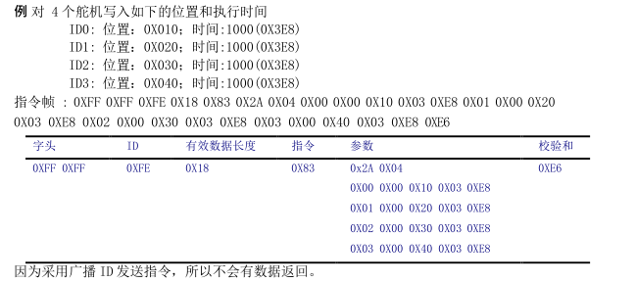

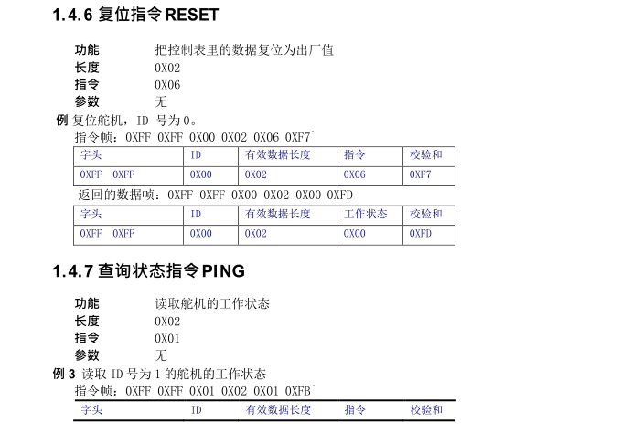

第三章 内存控制表
3.1 内存控制表
机器人舵机本身的信息和控制参数形成了一张表，保存在其控制芯片的RAM和EEPROM匙域。我们通过实时修改表里的内容，可以达到实时控制舵机的目的。这张表称为内存控制表，内容如下：
内存控制表用黄色表示出来的功能目前没有开放
地址 | 命令项 |  | 读/写 |  |  |  | 初始值 | 备注
0（0x00） | 舵机出厂：年 |  | 读/写 |  |  |  | --
1（0x01） | 舵机出厂：月 |  | 读/写 |  |  |  | --
2（0x02） | 舵机出厂：日 |  | 读/写 |  |  |  | --
3（0x03） | 软件版本(H) |  | 读 |  |  |  | --
4（0x04） | 软件版本(L) |  | 读 |  |  |  | --
5（0x05） | ID |  | 读/写 |  |  |  | 0x00
6（0x06） | 波特率 |  | 读/写 |  |  |  | 0x00
7（0x07） | 开机次数(H) |  | 读/写 |  |  |  | 0x00 | 记录开机的次数
8（0x08） | 开机次数(L) |  | 读/写 |  |  |  | 0x00
9（0x09） | 最小角度限制（H） |  | 读/写 |  |  |  | 0°
10（0x0A） | 最小角度限制（L） |  | 读/写 |  |  |  | 0x00
11（0x0B） | 最大角度限制（H） |  | 读/写 |  |  |  | 180°
12（0x0C） | 最大角度限制（L） |  | 读/写 |  |  |  | 0x00
13（0x0D） | 温度上限 |  | 读/写 |  |  |  | 0x50(80°)
14（0x0E） | 堵转保护时间(H) |  | 读/写 |  |  |  | 3000MS | 堵转保护时间(MS)
15（0x0F） | 堵转保护时间(L) |  | 读/写
16（0x10） | 最大扭矩（H）电流保护 |  | 读/写 |  |  |  | 0x03 | 0x0300大约1.5A
17（0x11） | 最大扭矩（L）电流保护 |  | 读/写 |  |  |  | 0x00
18（0x12） | 速度调整 |  | 读/写 |  |  |  | 0X1E
19（0x13） | 卸载条件 |  | 读/写 |  |  |  | 0x00
20（0x14） | 中位角度(H) |  | 读/写 |  |  |  | 90°
21（0x15） | 中位角度(L) |  | 读/写 |  |  |  | 0x00
22（0x16） | 电机转动方向 |  | 读/写 |  |  |  | 0X01（1正向 -1反向）
23（0x17） | 上半部分辨率（H） |  | 读/写 |  |  |  | 0X00
24（0x18） | 上半部分辨率（L） |  | 读/写 |  |  |  | 0X00
25（0x19） | 最小角度限制ADC(H) |  | 读/写 |  |  |  | 0x00 | ADC
26（0x1A） | 最小角度限制ADC(L) |  | 读/写 |  |  |  | 0x00
27（0x1B） | 最大角度限制ADC(H) |  | 读/写 |  |  |  | 0x00
28（0x1C） | 最大角度限制ADC(L) |  |  |  |  |  | 0x00
29（0x1D） | 中位ADC(H)
30（0x1E） | 中位ADC(L)
31（0x1F） | 下半部分辨率（H）
32（0x20） | 下半部分辨率（L）
33（0x21） | 电机安装方向 |  |  |  |  |  | 0x00 指舵机内部的电机的安装方向
34（0x22） | 采样频率
35（0x23） | 滤波窗口大小

40（0x28） | STOP/RELAX |  | 读/写 |  |  | RAM
41（0x29） | 刹车标志位 |  | 读/写
42（0x2A） | 目标位置（H） |  | 读/写 |  | 1800/10
43（0x2B） | 目标位置（L） |  | 读/写
44（0x2C） | 运行时间（H） |  | 读/写 |  | ms
45（0x2D） | 运行时间（L） |  | 读/写
46（0x2E） | 当前电流(H) |  | 读
47（0x2F） | 当前电流(L) |  | 读
48（0x30） | 堵转保护解除开关 |  | 读/写 |  | 读到非零舵机保护，写0清除保护
56（0x38） | 当前位置（H） |  | 读
57（0x39） | 当前位置（L） |  | 读
58（0x3A） | 运行速度（H） |  | 读
59（0x3B） | 运行速度（L） |  | 读
60（0x3C） | 当前负载 (H) |  | 读
61（0x3D） | 当前负载(L) |  | 读
62（0x3E） | 当前电压 |  | 读
63（0x3F） | 舵机/电机模式切换 |  | 读/写 |  | 0x01：舵机模式 0x00：电机模式
64（0x40） | 电机方向 |  | 读/写
65（0x41） | 速度调整(H) |  | 读/写

